Инструкция
Инструкция по заполнению Формы Мониторинг ПСИ-ШЭ-МО школьного этапа Всероссийских спортивных соревнований школьников «Президентские состязания» в 2020-2021 учебном году

Для обобщения информации о проведении школьного этапа соревнований «Президентские состязания» в субъекте Российской Федерации, необходимо заполнить таблицы – Мониторинг ПС-ШЭ-МО:
1. Скачайте на компьютер присланные Вам таблицы от муниципальных образований Формы отчета ПС-ШЭ-2.
2. Откройте поочередно все присланные отчеты и внесите данные по всем муниципальным образованиям в Мониторинг ПС-ШЭ-МО (далее Мониторинг).
Внимание!
Полностью заполните одно муниципальное образование (вкладку «город» и вкладку «село»), потом переходите к следующему.
3. Используйте следующий алгоритм действий:
Ø Выберите вкладку внизу «город» (для общеобразовательных организаций, находящихся в городских поселениях) или «село» (для общеобразовательных организаций, находящихся в сельской местности);
Ø Скопируйте данные столбцов В, C, D в Форме отчета ПС-ШЭ-2 и вставьте в соответствующие столбцы Формы – Мониторинг;
Ø Скопируйте данные столбцов F, G, H в Форме отчета ПС-ШЭ-2 и вставьте в соответствующие столбцы Форму – Мониторинг;
Ø Скопируйте данные столбцов J, K, L в Форме отчета ПС-ШЭ-2 и вставьте в соответствующие столбцы Форму – Мониторинг;
Ø Скопируйте данные столбцов R, S, T, U, V, W, X, Y, Z, AA в Форме отчета ПС-ШЭ-2 и вставьте в соответствующие столбцы Формы – Мониторинг.
4. В нижней строке Формы – Мониторинг, в столбцы S, U, W, X впишите обобщенные данные по муниципальным образованиям субъекта Российской Федерации.
5. В верхней строке таблицы автоматически формируется итоговый показатель.
6. Скопируйте данные в верхней строке и вставьте через режим специальной вставки в соответствующие столбцы Формы отчета ПС-ШЭ-3 (копируем только столбцы зеленого цвета).
Внимание!
· Выбирайте режим специальной вставки;
· Данные по общеобразовательным организациям городских поселений вносятся только во вкладку «город»;
· Данные по общеобразовательным организациям в сельской местности вносятся только во вкладку «село»;
· Будьте внимательны при заполнении вкладки «село»;
· Наименование муниципального образования во вкладке «село» встанет автоматически после заполнения вкладки «город».
Внимание!
Вкладка «общее» не заполняется, она формируется автоматически.
Режим специальной вставки:
· Выделите ячейку, в которую хотите вставить данные;
· Нажмите правую кнопку «мышки», выберите вставку с числовыми данными «123»;
· Скопированные Вами данные встанут в таблицу без изменений.
7. Заполненную таблицу Формы отчета ПС-ШЭ-3 отправьте ответственному в ФГБУ «ФЦОЦОФВ» на адрес электронной почты: info@fcomofv.ru до 30 апреля 2021 года.
Пример копирования и вставки данных представлен ниже:
1. Копирование из Формы отчета ПС-ШЭ-2
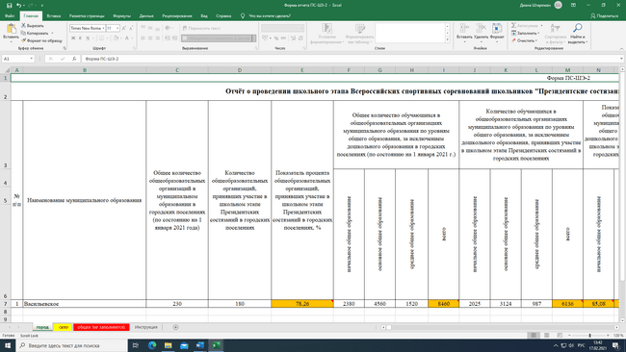

2. Выбор вставки в Форме Мониторинг ПС-ШЭ-МО
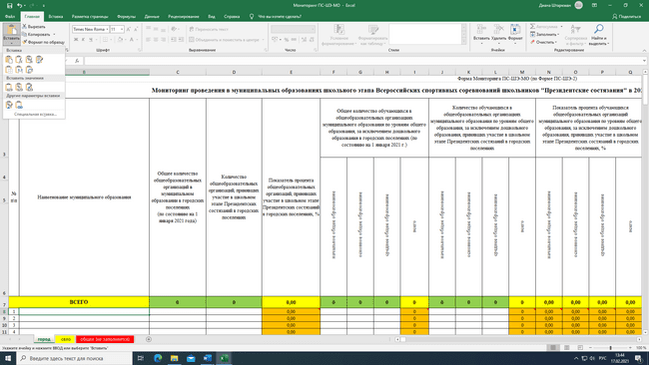
3. Вставка данных в Форму Мониторинг ПС-ШЭ-МО
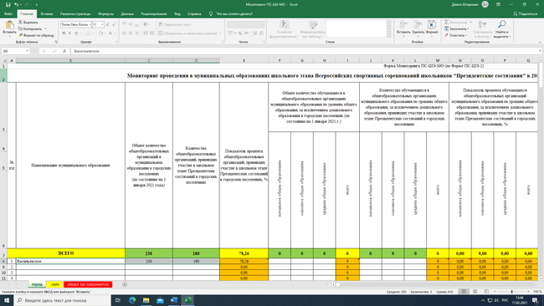

4. Копирование из Формы Мониторинг ПС-ШЭ-МО

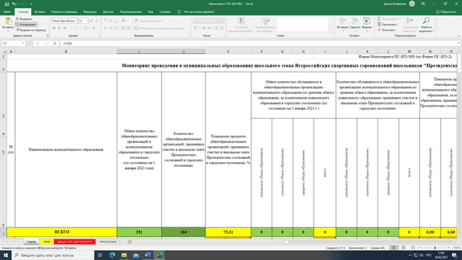
5. Вставка данных в Форму Мониторинг ПС-ШЭ-3

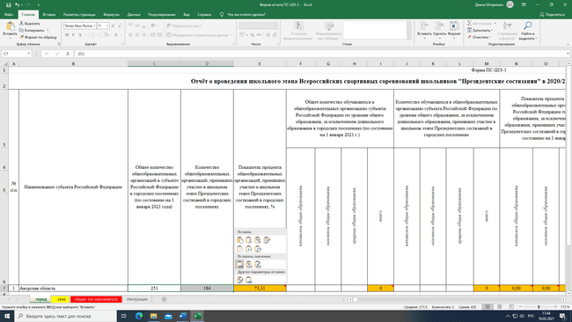

Детально рассмотреть рисунки можно, увеличив масштаб страницы в правом нижнем углу экрана компьютера.

